시나리오1
신입사원 평가 결과
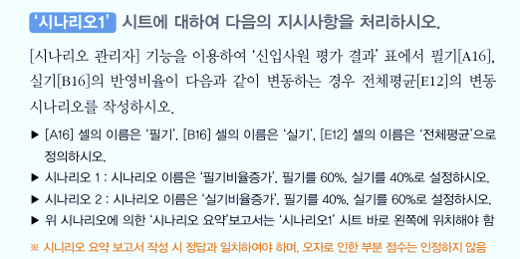
이름 | 성별 | 필기 | 실기 | 종합점수
김주영 | 남자 | 65 | 83 | 74
최서연 | 여자 | 75 | 60 | 68
김영철 | 남자 | 65 | 70 | 68
최동식 | 여자 | 65 | 90 | 78
강현우 | 남자 | 55 | 75 | 65
최아영 | 여자 | 85 | 85 | 85
한지호 | 남자 | 56 | 65 | 61
김형석 | 남자 | 60 | 85 | 73
전체평균 |  | 61 | 72 | 66

항목별 반영비율
필기 | 실기
50% | 50%

시나리오2
매출현황

분원 | 전체학생수 | 미납학생수 | 입금액 | 강사수 | 강사료 | 기타잡비 | 이익
중구 | 645 | 208 | 21,850,000 | 20 | 20,000,000 | 1,000,000 | 850,000
성동 | 577 | 60 | 25,850,000 | 12 | 12,000,000 | 1,000,000 | 12,850,000
강남 | 909 | 101 | 40,400,000 | 30 | 30,000,000 | 1,000,000 | 9,400,000
강서 | 834 | 122 | 35,600,000 | 12 | 12,000,000 | 1,000,000 | 22,600,000
중부 | 900 | 75 | 41,250,000 | 45 | 45,000,000 | 1,000,000 | -4,750,000
동부 | 778 | 79 | 34,950,000 | 33 | 33,000,000 | 1,000,000 | 950,000
합계 | 4,643 | 645 | 199,900,000 | 152 | 152,000,000 | 1,000,000 | 41,900,000
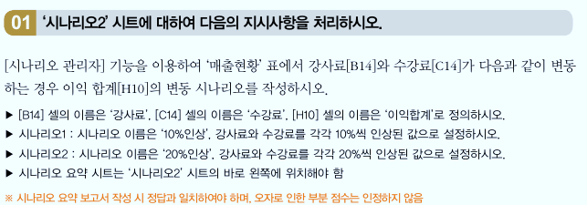

 | 강사료 | 수강료
 | 1,000,000 | 50,000

시나리오3
월별 주문 내역서

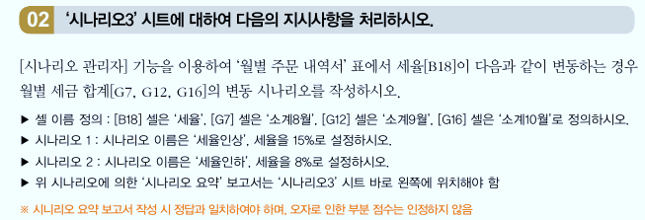
월 | 송장번호 | 주문일자 | 배달일자 | 판매액 | 공급가 | 세금
8월 | 4523563 | 2021-08-26 | 2021-08-29 | 415000 | 373500 | 37,350
8월 | 4523564 | 2021-08-06 | 2021-08-09 | 1026000 | 923400 | 92,340
8월 | 4523565 | 2021-08-12 | 2021-08-15 | 121000 | 108900 | 10,890
소계 |  |  |  | 1,562,000 | 1,405,800 | 140,580
9월 | 4523566 | 2021-09-28 | 2021-10-01 | 516000 | 464400 | 46,440
9월 | 4523567 | 2021-09-02 | 2021-09-05 | 463000 | 416700 | 41,670
9월 | 4523568 | 2021-09-05 | 2021-09-08 | 469000 | 422100 | 42,210
9월 | 4523569 | 2021-09-15 | 2021-09-18 | 523000 | 470700 | 47,070
소계 |  |  |  | 1,971,000 | 1,773,900 | 177,390
10월 | 4523570 | 2021-10-23 | 2021-10-26 | 512000 | 460800 | 46,080
10월 | 4523571 | 2021-10-30 | 2021-11-02 | 1421000 | 1278900 | 127,890
10월 | 4523572 | 2021-10-04 | 2021-10-07 | 1515000 | 1363500 | 136,350
소계 |  |  |  | 3,448,000 | 3,103,200 | 310,320

세율 | 10%

